关系图
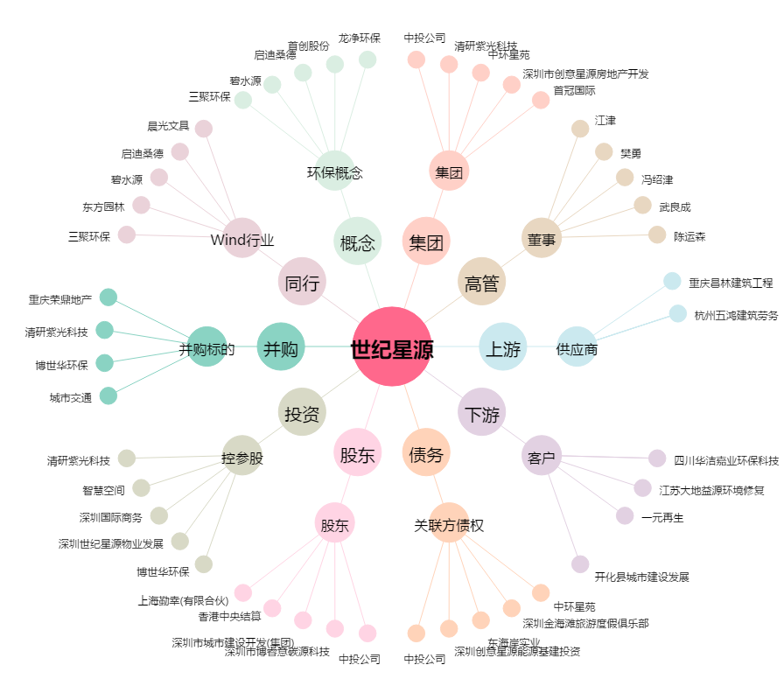
世纪星源[000005.SZ] - 关系概览图

